シートの使い方
オリジナルアプリ設計書の使用準備
ファイル名に「※編集不可/コピー必須」と記載のとおり、
このファイルはSAMURAIの共有ドライブ上で受講生様に共有するためのファイルです。
そのため、閲覧権限しか付与していないため、そのまま編集しようとしてもできません。

ご利用いただくには、この共有用ファイルをコピーしてからご利用いただきます。
以下のように「ファイル > コピーを作成」を選択して、マイドライブにコピーを保存してください。
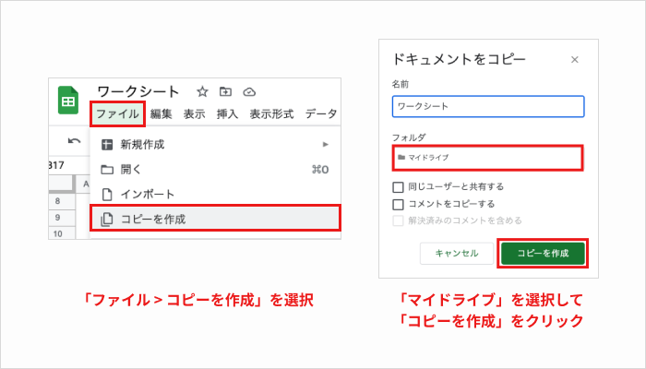

ワークシートが使用できない場合
以下のような場合、編集できないことがあります。ご注意ください。
・マイドライブにコピーを作成できていない
・このファイルを直接編集しようとしている
どうしても解決できない場合、Q&Aでお問い合わせください。

画面構造
①ログイン画面
ID
パスワード
ログイン
Ver.1.1.1
新規登録
②報告画面
ログアウト
本日の予定
AM
PM
✓
固定メンバー反映
反映メンバー選択
ｖ
ｖ
ｖ
ｖ
ｖ
登録
休暇申請
ｖ
ｖ
休暇種別
日付
申請
報告
一覧
承認
③表示画面

④管理者用画面（承認画面）

⑤ステータス変更画面

⑥新規登録画面

